상품제안서
스웨이드 스포츠 응원타올20*100cm [인쇄무료] | 상품코드: F19943

 |  |  |  |  |  |  | 02-412-0044 | www.easy1.co.kr
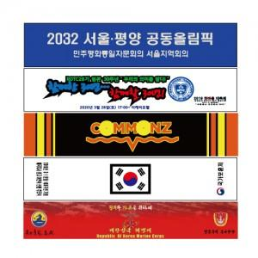

【상세/제작정보】 | <p><span style="font-size: 14pt;"><b>** 케이스 -&gt; 기본포장:벌크, 종이박스:250원, OPP:200원 별도</b></span></p><p><span style="font-size: 14pt;"><b>&nbsp; &nbsp;원통(플라스틱케이스):350원, 쇼핑백(지퍼백):450원</b></span></p><p><span style="font-size: 14pt;"><b>** 배송비 -&gt; 한박스100개 6,000원별도</b></span></p>

【인쇄/포장옵션】 | 풀칼라, 양면인쇄 / OPP(비닐)

【공급단가】 | 수량 | 100~ | 300~ | 500~ | 1,000~ | 3,000~
*VAT별도 | 단가 | 2,770원 | 2,680원 | 2,590원 | 2,490원 | 2,400원

【상품 URL】 | https://dev.easy1.co.kr:443/src/goods_detail.php?gdno=19943

